Hoja de campo
0 | HOJA DE CAMPO - MÉTODO RULA |  |  |  |  |  |  |  |  |  |  |  |  |  |  |  |  |  |  | HOJA N°

 | Empresa |  |  |  |  |  |  |  |  |  |  | Área/Proceso
 | Nombre |  |  |  |  |  |  |  |  |  |  | Fecha

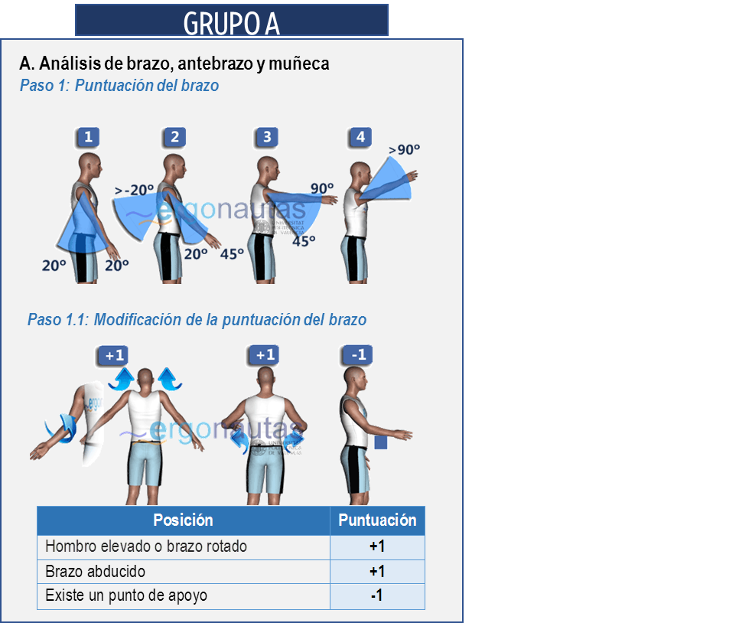
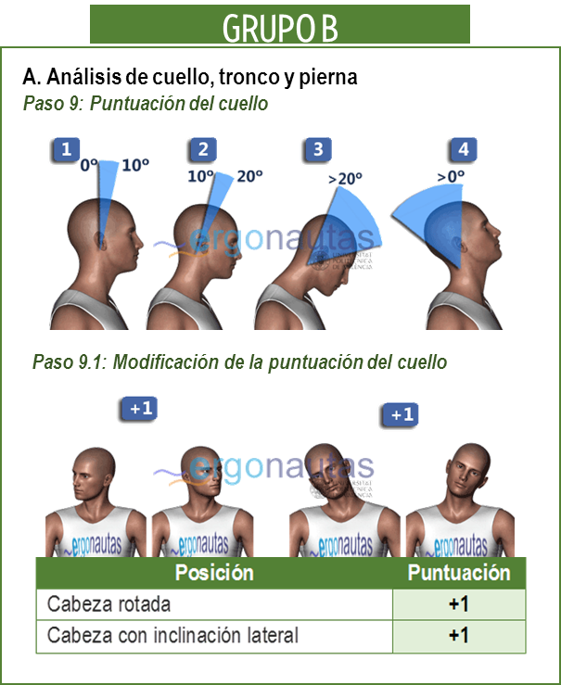

 |  | TABLA A

 |  | Brazo |  | Antebrazo | Muñeca
 |  |  |  |  | 1 |  | 2 |  | 3 |  | 4 |  | 3 |  | 4
 |  |  |  |  | Giro de muñeca
 |  |  |  |  | 1 | 2 | 1 | 2 | 1 | 2 | 1 | 2 | 1 | 2 | 1 | 2
 |  | 1 |  | 1 | 2 | 2 | 2 | 2 | 3 | 3 | 3 | 3 | 3 | 3 | 3 | 3
 |  |  |  | 2 | 2 | 2 | 2 | 2 | 3 | 3 | 3 | 3 | 3 | 3 | 3 | 3
 |  |  |  | 3 | 2 | 3 | 3 | 3 | 3 | 3 | 4 | 4 | 3 | 3 | 4 | 4
 |  | 2 |  | 1 | 2 | 3 | 3 | 3 | 3 | 4 | 4 | 4 | 3 | 4 | 4 | 4
 |  |  |  | 2 | 3 | 3 | 3 | 3 | 3 | 4 | 4 | 4 | 3 | 4 | 4 | 4
 |  |  |  | 3 | 3 | 4 | 4 | 4 | 4 | 4 | 5 | 5 | 4 | 4 | 5 | 5
 |  | 3 |  | 1 | 3 | 3 | 4 | 4 | 4 | 4 | 5 | 5 | 4 | 4 | 5 | 5
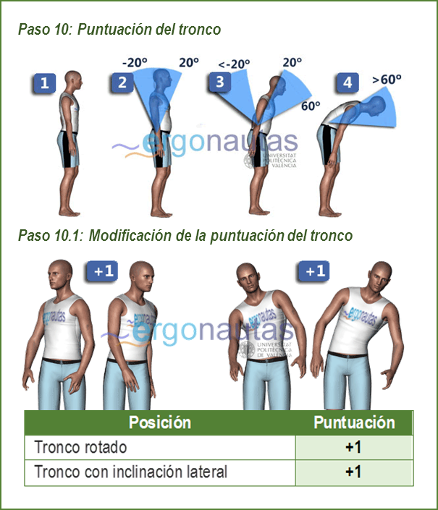
 |  |  |  | 2 | 3 | 4 | 4 | 4 | 4 | 4 | 5 | 5 | 4 | 4 | 5 | 5
 |  |  |  | 3 | 4 | 4 | 4 | 4 | 4 | 5 | 5 | 5 | 4 | 5 | 5 | 5
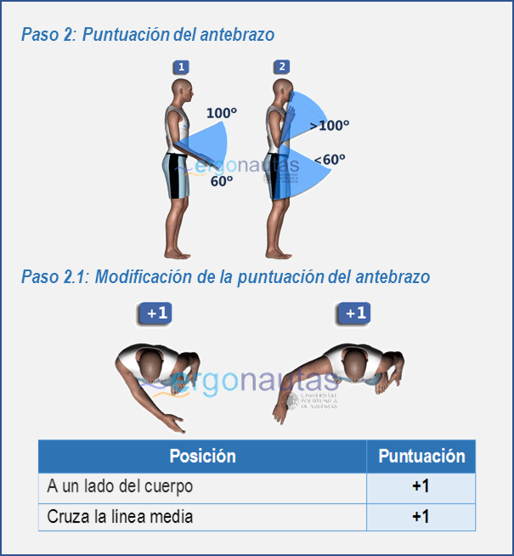
 |  | 4 |  | 1 | 4 | 4 | 4 | 4 | 4 | 5 | 5 | 5 | 4 | 5 | 5 | 5
 |  |  |  | 2 | 4 | 4 | 4 | 4 | 4 | 5 | 5 | 5 | 4 | 5 | 5 | 5
 |  |  |  | 3 | 4 | 4 | 4 | 5 | 5 | 5 | 6 | 6 | 5 | 5 | 6 | 6
 |  | 5 |  | 1 | 5 | 5 | 5 | 5 | 5 | 6 | 6 | 7 | 5 | 6 | 6 | 7
 |  |  |  | 2 | 5 | 6 | 6 | 6 | 6 | 7 | 7 | 7 | 6 | 7 | 7 | 7
 |  |  |  | 3 | 6 | 6 | 6 | 7 | 7 | 7 | 7 | 8 | 7 | 7 | 7 | 8
 |  | 6 |  | 1 | 7 | 7 | 7 | 7 | 7 | 8 | 8 | 9 | 7 | 8 | 8 | 9
 |  |  |  | 2 | 8 | 8 | 8 | 8 | 8 | 9 | 9 | 9 | 8 | 9 | 9 | 9
 |  |  |  | 3 | 9 | 9 | 9 | 9 | 9 | 9 | 9 | 9 | 9 | 9 | 9 | 9

 |  |  | TABLA B
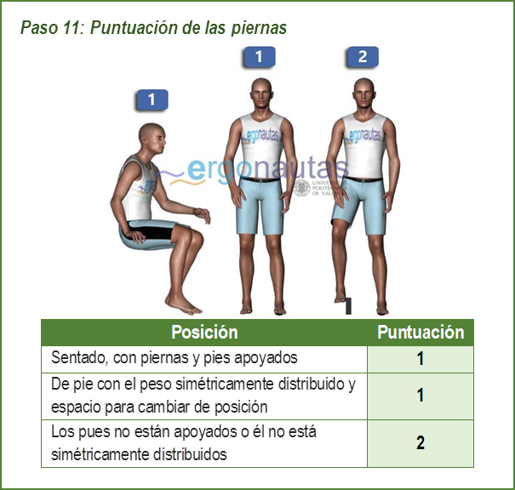
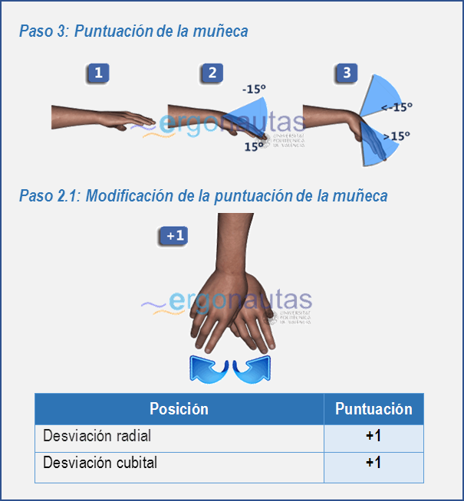
 |  |  | Cuello | TRONCO
 |  |  |  | 1 |  | 2 |  | 3 |  | 4 |  | 5 |  | 6
 |  |  |  | Piernas
 |  |  |  | 1 | 2 | 1 | 2 | 1 | 2 | 1 | 2 | 1 | 2 | 1 | 2
 |  |  | 1 | 1 | 3 | 2 | 3 | 3 | 4 | 5 | 5 | 6 | 6 | 7 | 7
 |  |  | 2 | 2 | 3 | 2 | 3 | 4 | 5 | 5 | 5 | 6 | 7 | 7 | 7
 |  |  | 3 | 3 | 3 | 3 | 4 | 4 | 5 | 5 | 6 | 6 | 7 | 7 | 7
 |  |  | 4 | 5 | 5 | 5 | 6 | 6 | 7 | 7 | 7 | 7 | 7 | 8 | 8
 |  |  | 5 | 7 | 7 | 7 | 7 | 7 | 8 | 8 | 8 | 8 | 8 | 8 | 8
 |  |  | 6 | 8 | 8 | 8 | 8 | 8 | 8 | 8 | 9 | 9 | 9 | 9 | 9

 |  |  | TABLA C
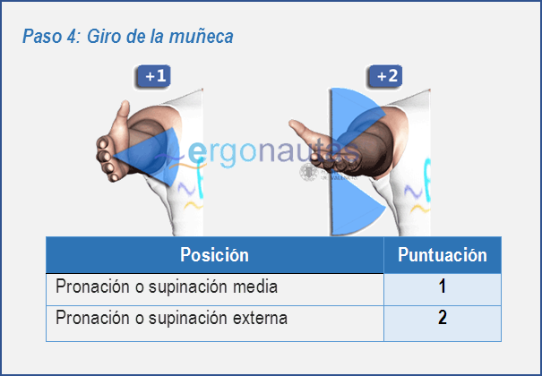
 |  |  |  |  |  |  |  |  | Puntuación D
 |  |  | Puntuación C |  |  |  |  |  | 1 | 2 | 3 | 4 | 5 | 6 | 7+
 |  |  | 1 |  |  |  |  |  | 1 | 2 | 3 | 3 | 4 | 5 | 5
 |  |  | 2 |  |  |  |  |  | 2 | 2 | 3 | 4 | 4 | 5 | 5
 |  |  | 3 |  |  |  |  |  | 3 | 3 | 3 | 4 | 4 | 5 | 6
 |  |  | 4 |  |  |  |  |  | 3 | 3 | 3 | 4 | 5 | 6 | 6
 |  |  | 5 |  |  |  |  |  | 4 | 4 | 4 | 5 | 6 | 7 | 7
 |  |  | 6 |  |  |  |  |  | 4 | 4 | 5 | 6 | 6 | 7 | 7
 |  |  | 7 |  |  |  |  |  | 5 | 5 | 6 | 6 | 7 | 7 | 7
 |  |  | 8+ |  |  |  |  |  | 5 | 5 | 6 | 7 | 7 | 7 | 7

 |  |  |  |  |  |  |  |  |  |  |  |  |  |  | Puntuación |  | Nivel | Actuación
 |  |  |  |  |  |  |  |  |  |  |  |  |  |  | 1 o 2 |  | 1 | Riesgo Aceptable
 |  |  |  |  |  |  |  |  |  |  |  |  |  |  | 3 o 4 |  | 2 | Pueden requerirse cambios en la tarea; es conveniente profundizar en el estudio

 |  |  |  |  |  |  |  |  |  |  |  |  |  |  | 5 o 6 |  | 3 | Se requiere el rediseño en la tarea
 |  |  |  |  |  |  |  |  |  |  |  |  |  |  | 7+ |  | 4 | Se requiere cambios urgentes en la tarea

 |  |  |  |  |  |  |  |  |  |  |  |  |  |  |  |  |  |  | Adaptado de Ergonautas.com

Colaborador 1 Fotos
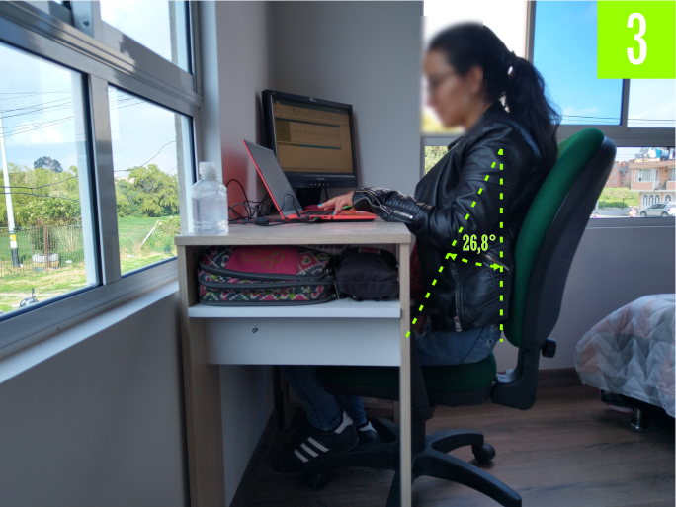  

GRUPO A



GRUPO B

Colaborador 2 Fotos
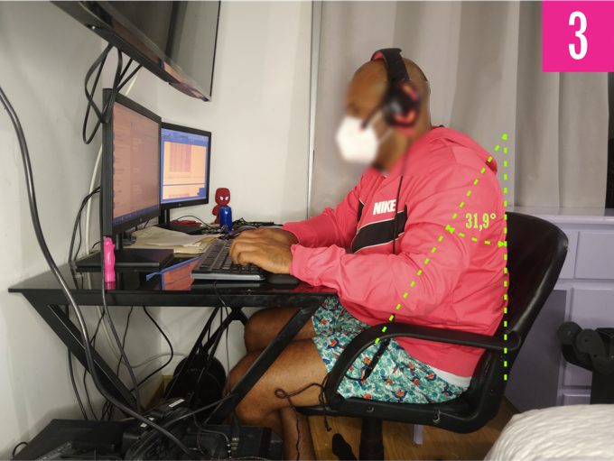 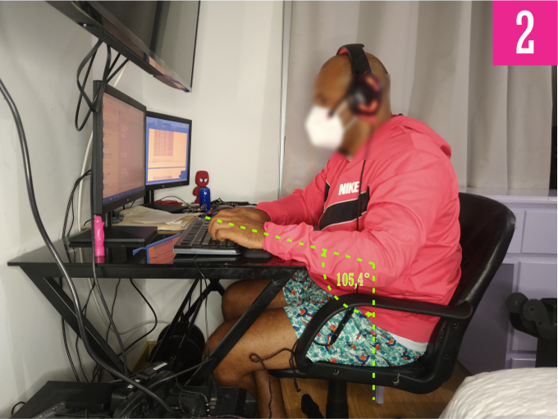 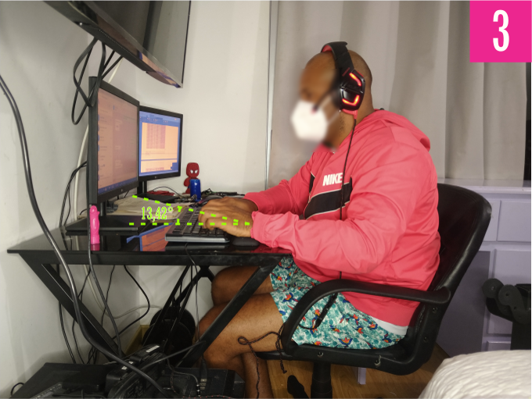

GRUPO A

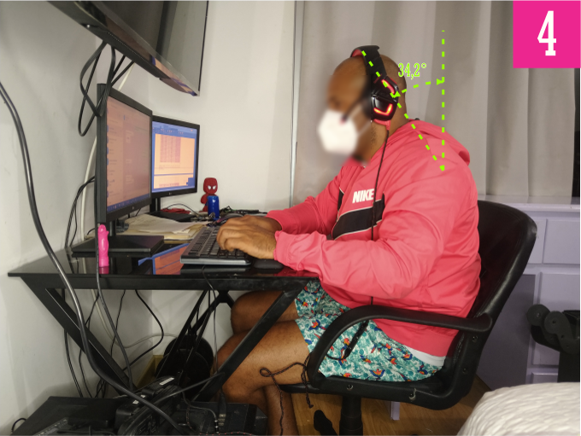 

GRUPO B

Colaborador 3 Fotos
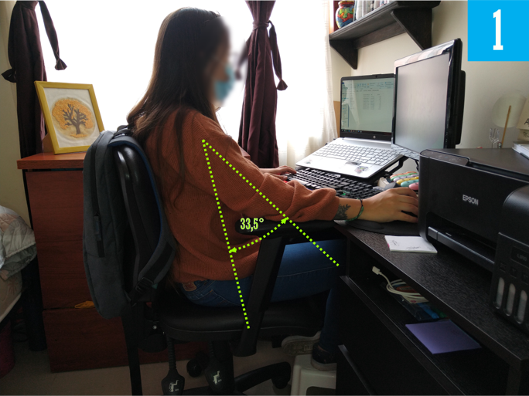 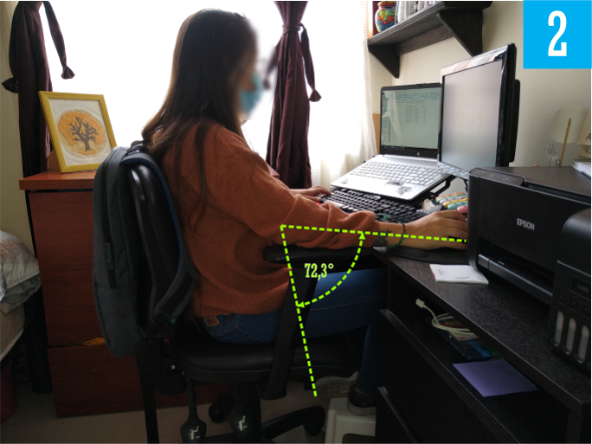 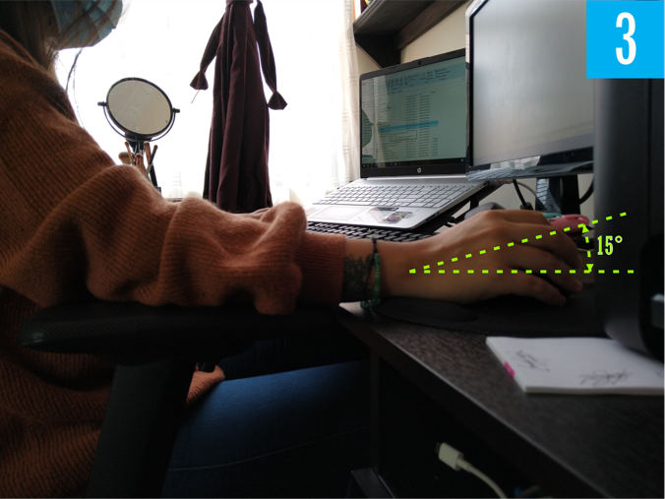

GRUPO A

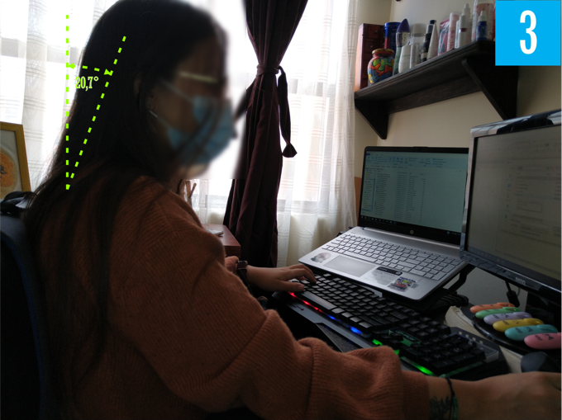 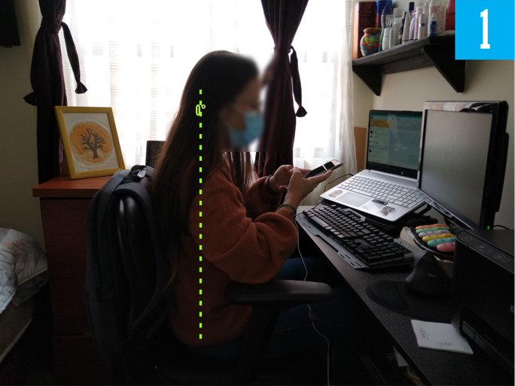

GRUPO B

Colaborador 4 Fotos
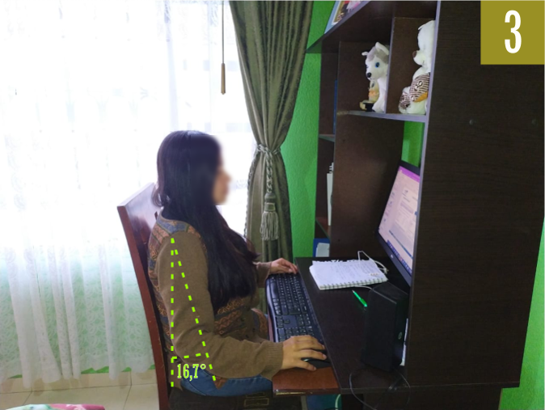 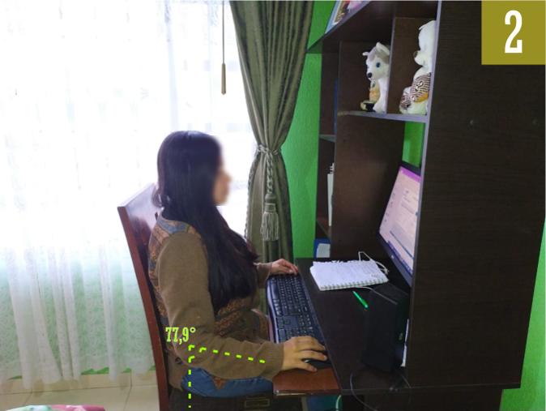 

GRUPO A

 

GRUPO B

Colaborador 5 Fotos
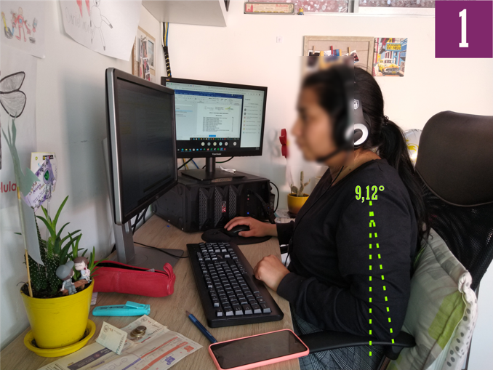 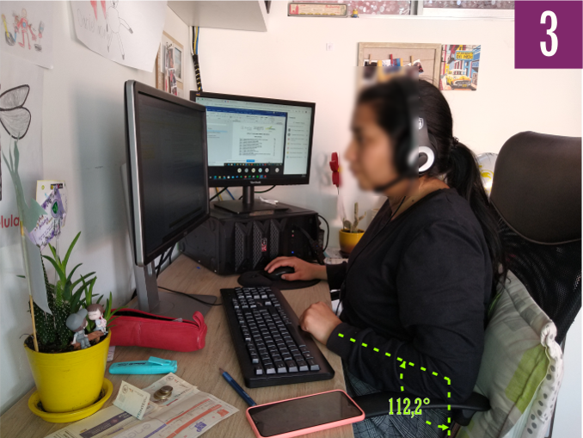 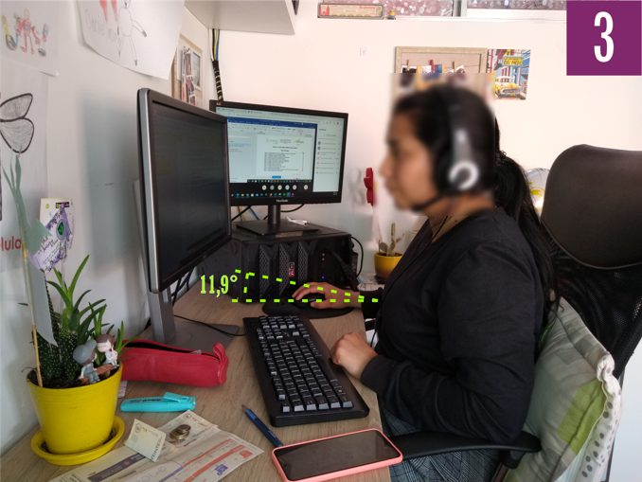

GRUPO A

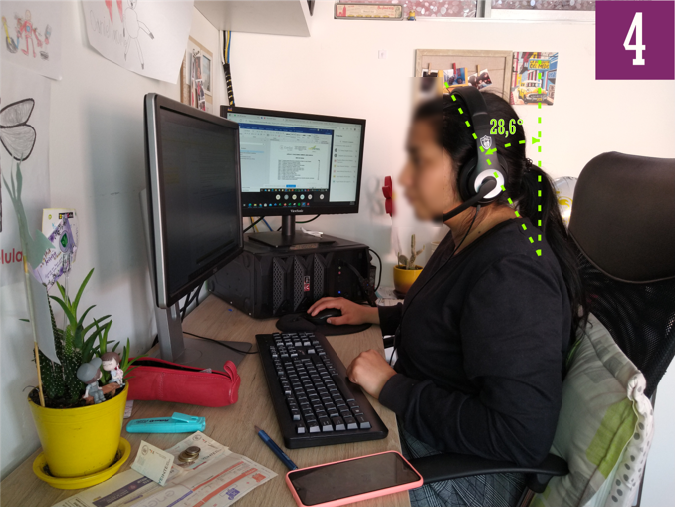 

GRUPO B

Colaborador 6 Fotos
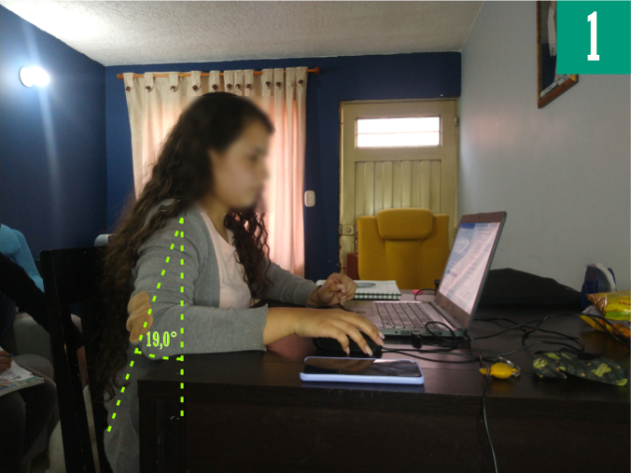 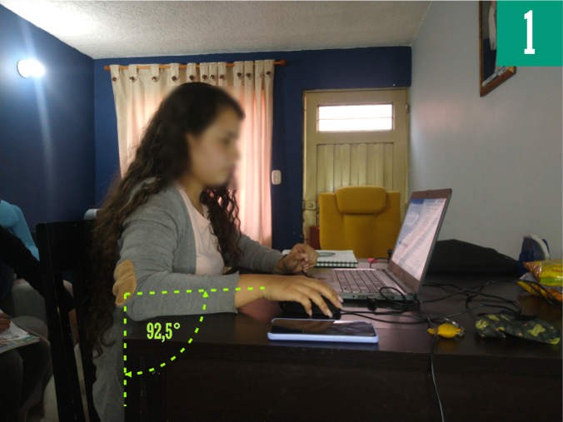 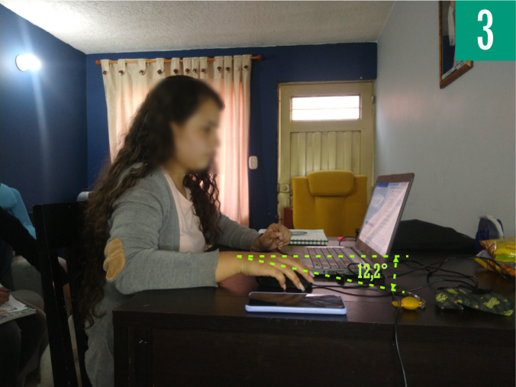

GRUPO A

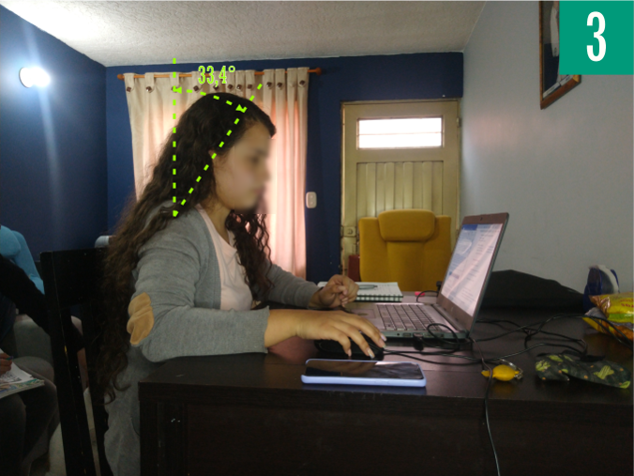 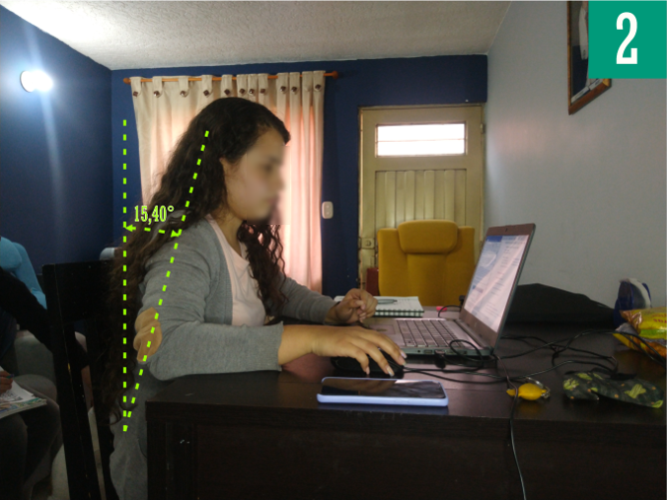

GRUPO B

Colaborador 7 Fotos
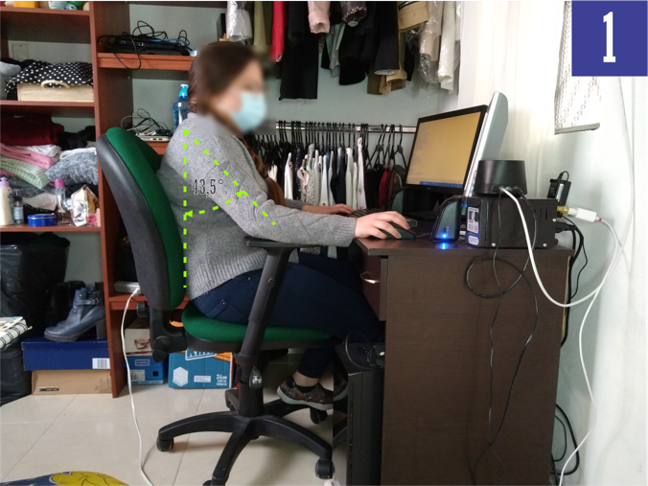 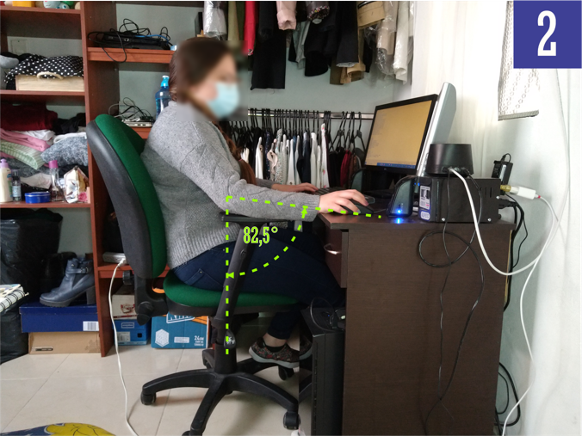 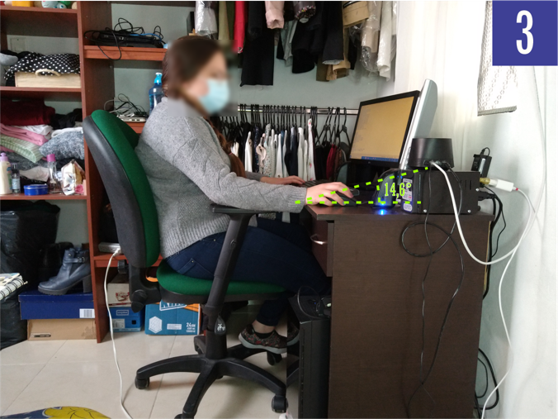

GRUPO A



GRUPO B

Colaborador 8 Fotos
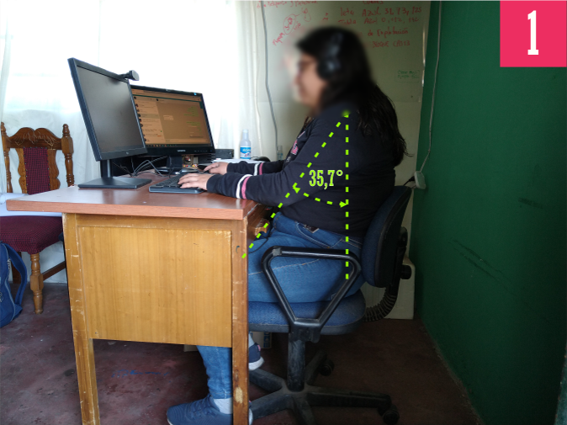  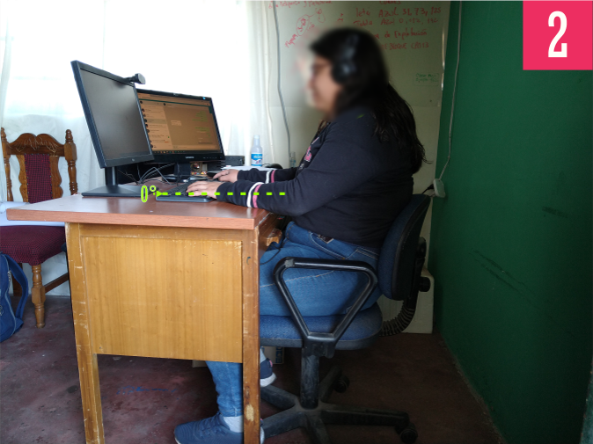

GRUPO A

 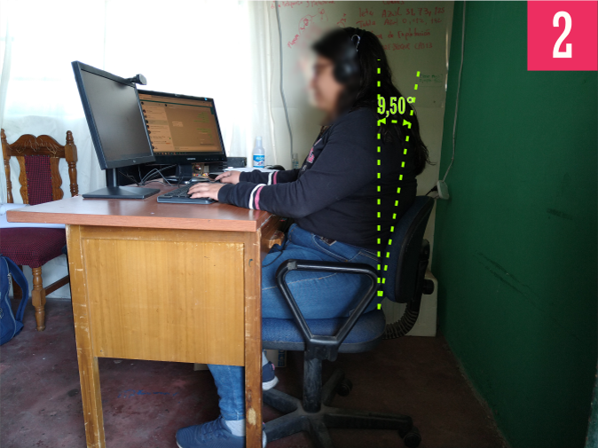

GRUPO B

